TE 5 Lecturas (2)
Ejemplo de Aplicación para Cálculo de Tiempo Estándard.

 | Paso 1 | Siguiendo Método Maytag, determinar si la duración de la actividad es,
 |  | a) | 2.0 minutos o menos, entonces, tomar 10 lecturas
 |  | b) | más de 2.0 minutos, entonces, tomar 5 lecturas

 | Paso 2 | Tomar las lecturas de tiempo iniciales para cada una de las actividades que integran mi proceso y calcular tiempos de ciclo

 |  | Actividad 1 |  |  | Actividad 2 |  |  | Actividad 3
 |  | Lectura | Duración |  | Lectura | Duración |  | Lectura | Duración |  | 2.75 | 165
 |  | 1 | 2.700 | min | 1 | 13.500 | min | 1 | 47.700 | min | 1 | 60
 |  | 2 | 2.250 | min | 2 | 15.900 | min | 2 | 47.750 | min
 |  | 3 | 2.666 | min | 3 | 16.000 | min | 3 | 46.800 | min
 |  | 4 | 2.333 | min | 4 | 14.600 | min | 4 | 46.900 | min
 |  | 5 | 2.000 | min | 5 | 14.500 | min | 5 | 47.600 | min

 |  | Promedio Act 1 | 2.390 | min | Promedio Act 2 | 14.900 | min | Promedio Act 3 | 47.350 | min
 |  | Cálculo: | =SUMA(D12:D16)/5 |  | Cálculo: | =SUMA(G12:G16)/5 |  | Cálculo: | =SUMA(J12:J16)/5
 |  | Fórmula: | =PROMEDIO(D12:D16) |  | Fórmula: | =PROMEDIO(G12:G16) |  | Fórmula: | =PROMEDIO(J12:J16)
 |  | Tiempo de Ciclo Individual | 2.390 | minutos | Tiempo de Ciclo Individual | 14.900 | minutos | Tiempo de Ciclo Individual | 47.350 | minutos

 |  | Tiempo de Ciclo TOTAL Inicial |  |  |  | 64.640 | minutos | Cálculo: =D23+G23+J23
 |  | Este tiempo equivale al tiempo promedio total del proceso (X), porque para calcularlo, utilizo los tiempos promedio de cada actividad.

 | Paso 3 | Calcular Rango y Factor R/X

 |  | RANGO |  |  | RANGO |  |  | RANGO
 |  | Cálculo: Valor máximo - Valor mínimo |  |  | Cálculo: Valor máximo - Valor mínimo |  |  | Cálculo: Valor máximo - Valor mínimo
 |  |  | Valor máximo | 2.700 |  | Valor máximo | 16.000 |  | Valor máximo | 47.750
 |  |  | Valor mínimo | 2.000 |  | Valor mínimo | 13.500 |  | Valor mínimo | 46.800
 |  |  | RANGO (R) | 0.700 |  | RANGO (R) | 2.500 |  | RANGO (R) | 0.950
 |  | Factor R/X |  |  | Factor R/X |  |  | Factor R/X
 |  | Cálculo: Rango (R) Tiempo de Ciclo Individual (X) |  |  | Cálculo: Rango (R) Tiempo de Ciclo Individual (X) |  |  | Cálculo: Rango (R) Tiempo de Ciclo Individual (X)

 |  |  | Rango | 0.700 |  | Rango | 2.500 |  | Rango | 0.950
 |  |  | Tiempo ciclo individual | 2.390 |  | Tiempo ciclo individual | 14.900 |  | Tiempo ciclo individual | 47.350

 |  |  | Factor R/X | 0.29 |  | Factor R/X | 0.17 |  | Factor R/X | 0.02

 | Paso 4 | Obtener el número de lecturas necesario en la columna correcta de la tabla Maytag utilizando el R/X y calcular nuevamente en los tiempos de ciclo (considerando el número de lecturas inicial, en este caso, columna de 5 lecturas).

 |  |  |  |  |  |  | Para un valor de Factor R/X distinto, realizar las lecturas indicadas en la columna adecuada de la tabla Maytag. Si el número de lecturas solicitado en la tabla, es mayor que el número de lecturas inicial (5 lecturas), completar las lecturas faltantes y calcular nuevamente tiempos de ciclo individual y tiempo de ciclo total para trabajar en el PASO 5. Si el número de lecturas solicitado en tabla, es menor que el número de lecturas inicial (5 lecturas), quedarse con los valores de tiempo de ciclo iniciales del PASO 2 y trabajar con esos números en el PASO 5.
 |  | Actividad | Factor R/X | Factor Tabla | Lecturas Columna
 |  | Actividad 1 | 0.29 | 0.10 | 23
 |  | Actividad 2 | 0.17 | 0.17 | 8
 |  | Actividad 3 | 0.02 | 0.10 | 3

 |  | Actividad 1 |  |  | Actividad 2 |  |  | Actividad 3
 |  | Lectura | Duración |  | Lectura | Duración |  | Lectura | Duración
 |  | 1 | 45.600 | min | 1 | 13.500 | min | 1 | 47.700 | min
 |  | 2 | 43.200 | min | 2 | 15.900 | min | 2 | 47.750 | min
 |  | 3 | 45.800 | min | 3 | 16.000 | min | 3 | 46.800 | min
 |  | 4 | 44.700 | min | 4 | 14.600 | min | 4 | 46.900 | min
 |  | 5 | 44.800 | min | 5 | 14.500 | min | 5 | 47.600 | min
 |  |  |  |  | 6 | 15.800 | min
 |  |  |  |  | 7 | 16.120 | min
 |  |  |  |  | 8 | 16.010 | min

 |  | Promedio Act 1 | 44.820 | min | Promedio Act 2 | 15.304 | min | Promedio Act 3 | 47.350 | min
 |  | Cálculo: | =SUMA(D63:D67)/5 |  | Cálculo: | =SUMA(G63:G70)/8 |  | Cálculo: | =SUMA(J63:J67)/5
 |  | Fórmula: | =PROMEDIO(D63:D67) |  | Fórmula: | =PROMEDIO(G63:G70) |  | Fórmula: | =PROMEDIO(J63:J67)
 |  | Tiempo de Ciclo Individual | 44.820 | minutos | Tiempo de Ciclo Individual | 15.304 | minutos | Tiempo de Ciclo Individual | 47.350 | minutos

 |  | Tiempo de Ciclo TOTAL Inicial |  |  |  | 107.474 | minutos | Cálculo: =D77+G77+J77
 |  | Este tiempo equivale al tiempo promedio total del proceso (X), porque para calcularlo, utilizo los tiempos promedio de cada actividad.

 |  | Para el caso específico de este ejemplo, siendo mayor el número de lecturas necesario (8 lecturas vs 5 iniciales) para la actividad 2, utiliza el tiempo de ciclo resultante de las 8 lecturas, obtenida en el PASO 4 y también para las actividades 1 y 3, ya que por el valor resultante de R/X solicita solamente 3 lecturas y ya tenemos 5 lecturas, aprovéchalas.

 |  |  |  |  | Actividad 1 | Actividad 2 | Actividad 3
 |  |  |  | Tiempo de Ciclo Individual (minutos) | 44.820 | 15.304 | 47.350 | <<<<<<<<<<<<--- | Obtenidos en PASO 4

 | Paso 5 | Calificar la Actuación del operador para cada actividad utlizando la tabla Westinghouse y obtener el Factor del Valor de la Actuación

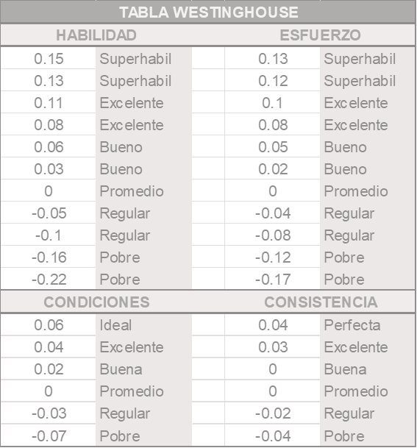
 |  |  |  |  |  |  |  | Actividad 1 | Actividad 2 | Actividad 3
 |  |  |  |  |  |  | Habilidad | 0.13 | 0.08 | 0.15
 |  |  |  |  |  |  | Esfuerzo | 0.10 | 0.10 | 0.10
 |  |  |  |  |  |  | Condiciones | 0.04 | 0.06 | 0.04
 |  |  |  |  |  |  | Consistencia | -0.02 | -0.02 | 0.04
 |  |  |  |  |  |  | Actuación | 0.25 | 0.22 | 0.33
 |  |  |  |  |  |  | Cálculo: | =SUMA(I95:I98) | =SUMA(J95:J98) | =SUMA(K95:K98)

 |  |  |  |  |  |  | Valor de la Actuación V.A. | 0.25 | 0.22 | 0.33

 |  |  |  |  |  |  | Factor del Valor de Actuación | = 1 + V.A. | = 1 + V.A. | = 1 + V.A.
 |  |  |  |  |  |  | Factor del Valor de Actuación | = 1 + 0.25 | = 1 + 0.22 | = 1 + 0.33
 |  |  |  |  |  |  | Factor del Valor de Actuación | 1.25 | 1.22 | 1.33

 | Paso 6 | Calcular los Tiempos normales (TN) de cada actividad y del proceso.

 |  |  | Tiempo Normal individual |  | = Tiempo de ciclo individual x Factor del Valor de la Actuación

 |  |  | Tiempo Ciclo individual (Min) |  | Factor del V.A. | Tiempo Normal Individual |  |  | Tiempo Normal del Proceso
 |  |  | Actividad 1 | 44.820 | 1.25 | 56.025 | minutos |  | 137.671 | minutos
 |  |  | Actividad 2 | 15.304 | 1.22 | 18.671 | minutos |  | Cálculo: =G116+G117+G118
 |  |  | Actividad 3 | 47.350 | 1.33 | 62.976 | minutos

 | Paso 7 | Calcular el Factor de Suplementos (Tabla de Suplementos de la OIT)

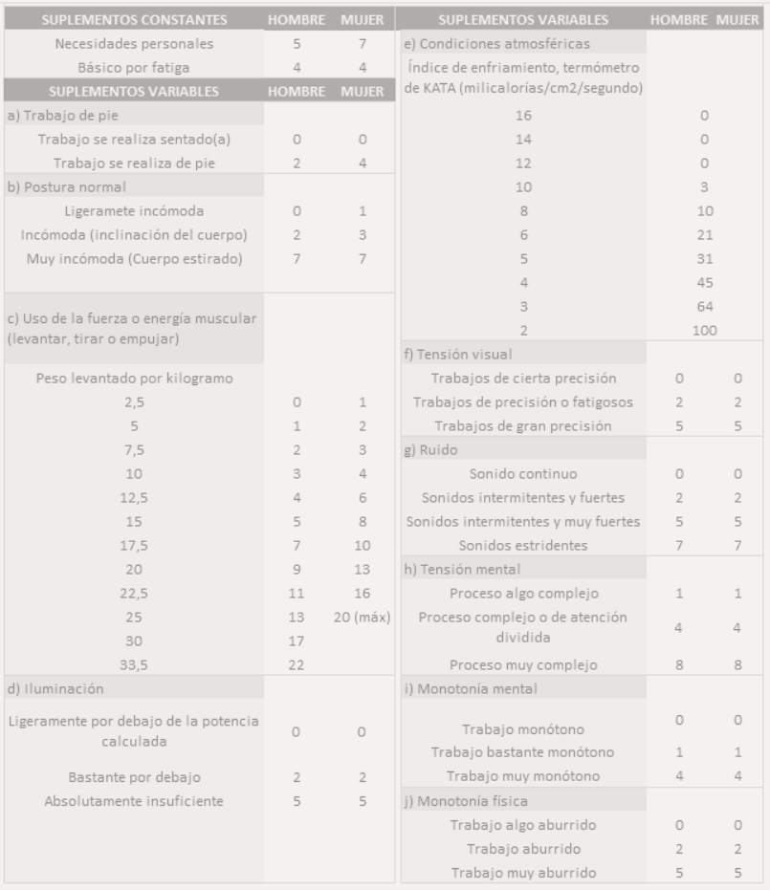
 |  |  |  |  |  | Los valores expresados en la tabla de suplementos, corresponden al porcentaje calculado de tiempo que se debe agregar al Tiempo Normal para incluir las diferentes incidencias que impactan la actividad analizada. Hay valores diferentes para Hombre y para Mujeres y existen diferentes categorías de suplementos.

 |  |  |  |  |  | Si la actividad es realizada tanto por hombres como por mujeres, lo más preciso es calcular los factores para ambos escenarios y luego calcular un promedio de suplementos. Si se requiere aún más precisión, se podría medir ambos escenarios desde los tiempos de ciclos individuales, y continuar con el cálculo de cada escenario hasta obetener el tiempo estándard individual y luego obtener el tiempo estándard de ciclo.

 |  |  |  |  |  | Para este ejemplo, diremos que las actividades 1 y 3 son realizadas solamente por mujeres y que la actividad 2, es realizada solamente por hombres. Para los suplementos variables de este ejemplo, consideraremos:

 |  |  |  |  |  | Suplemento Variable |  | Hombre | Mujer
 |  |  |  |  |  |  | Trabajo sentado | 0 | 0
 |  |  |  |  |  |  | Postura Incómoda | 2 | 3
 |  | Suplementos Básicos |  |  |  |  | Peso levantado 10kg | 3 | 4
 |  | Suplemento | Hombre | Mujer |  | Iluminación ligeramente por debajo de potencia |  | 0 | 0
 |  | Necesidades Personales | 5 | 7 |  | Condiciones Atmosféricas KATA 10 |  | 3 | 3
 |  | Fatiga | 4 | 4 |  |  | Tensión Visual cierta precisión | 0 | 0
 |  |  |  |  |  |  | Ruido continuo | 0 | 0
 |  | Total Básicos | 9 | 11 |  |  | Proceso muy complejo | 8 | 8
 |  | Cálculo: | =D147+D148 | =E147+E148 |  |  | Trabajo Monótono | 0 | 0
 |  |  |  |  |  |  | Trabajo aburrido | 2 | 2
 |  | Procentaje de Básicos | 0.090 | 0.110
 |  | Cálculo: | =D150/100 | =E150/100 |  |  | Total Variables | 18 | 20
 |  |  |  |  |  |  | Cálculo: | =suma(I143:I152) | =suma(J143:J152)

 |  |  |  |  |  |  | Porcentaje de Variables | 0.180 | 0.200
 |  | Total de Suplementos |  |  | Cálculo: |  | Cálculo: | =I154/100 | =J154/100
 |  | Actividad 1 | Mujer | 0.310 | =E153+J157
 |  | Actividad 2 | Hombre | 0.270 | =D153+I157
 |  | Actividad 3 | Mujer | 0.310 | =E153+J157

 |  |  | Factor de Suplementos = | 1 + Total de Suplementos

 |  |  | Factor Suplementos
 |  | Actividad 1 | 1.310 | =1+E159
 |  | Actividad 2 | 1.270 | =1+E160
 |  | Actividad 3 | 1.310 | =1+E161

 | Paso 8 | Calcular el Tiempo Estándard

 |  |  | Tiempo Estándard (TS) = | Tiempo Normal (TN) x Factor de Suplementos

 |  |  | TN (min) | Factor Suplementos |  | Tiempo Estándard |  | Cálculo:
 |  | Actividad 1 | 56.025 | 1.310 | % | 73.393 | minutos | =D178*E178
 |  | Actividad 2 | 18.671 | 1.270 | % | 23.712 | minutos | =D179*E179
 |  | Actividad 3 | 62.976 | 1.310 | % | 82.498 | minutos | =D180*E180

 |  |  | Tiempo Estándard del Proceso |  |  | 179.602 | minutos | =G178+G179+G180

 |  | El tiempo Estándard, es el que utilizarás como el Tiempo de Ciclo Total par hacer tu planeación:
 |  |  | Tiempos de entrega
 |  |  | Costos Estándard
 |  |  | Eficiencia de producción
 |  |  | Capacidad de producción
 |  |  | Balanceo de Procesos
 |  |  | etcétera

 |  | Recuerda que lo puedes aplicar en cualquier actividad.

TE 5 Lecturas
Ejemplo de Aplicación para Cálculo de Tiempo Estándard.
Nombre: Valeria Ivette Silva Feregrino
Materia: Sistemas de manufactura
 | Paso 1 | Siguiendo Método Maytag, determinar si la duración de la actividad es,
 |  | a) | 2.0 minutos o menos, entonces, tomar 10 lecturas
 |  | b) | más de 2.0 minutos, entonces, tomar 5 lecturas

 | Paso 2 | Tomar las lecturas de tiempo iniciales para cada una de las actividades que integran mi proceso y calcular tiempos de ciclo

 |  | Actividad 1 |  |  | Actividad 2 |  |  | Actividad 3
 |  | Lectura | Duración |  | Lectura | Duración |  | Lectura | Duración |  | 2.6666666667 | 160
 |  | 1 | 2.700 | min | 1 | 2.900 | min | 1 | 3.120 | min | 1 | 60
 |  | 2 | 2.250 | min | 2 | 3.333 | min | 2 | 3.180 | min
 |  | 3 | 2.666 | min | 3 | 3.450 | min | 3 | 3.001 | min
 |  | 4 | 2.333 | min | 4 | 3.000 | min | 4 | 3.001 | min
 |  | 5 | 2.000 | min | 5 | 3.450 | min | 5 | 3.160 | min
 |  |  |  |  |  |  |  |  |  |  |  | 120
 |  |  |  |  |  |  |  |  |  |  |  | 40 | 160.000

 |  | Promedio Act 1 | 2.390 | min | Promedio Act 2 | 3.227 | min | Promedio Act 3 | 3.092 | min
 |  | Cálculo: | =SUMA(D12:D16)/5 |  | Cálculo: | =SUMA(G12:G16)/5 |  | Cálculo: | =SUMA(J12:J16)/5
 |  | Fórmula: | =PROMEDIO(D12:D16) |  | Fórmula: | =PROMEDIO(G12:G16) |  | Fórmula: | =PROMEDIO(J12:J16)
 |  | Tiempo de Ciclo Individual | 2.390 | minutos | Tiempo de Ciclo Individual | 3.227 | minutos | Tiempo de Ciclo Individual | 3.092 | minutos

 |  | Tiempo de Ciclo TOTAL Inicial |  |  |  | 8.709 | minutos | Cálculo: =D23+G23+J23
 |  | Este tiempo equivale al tiempo promedio total del proceso (X), porque para calcularlo, utilizo los tiempos promedio de cada actividad.

 | Paso 3 | Calcular Rango y Factor R/X

 |  | RANGO |  |  | RANGO |  |  | RANGO
 |  | Cálculo: Valor máximo - Valor mínimo |  |  | Cálculo: Valor máximo - Valor mínimo |  |  | Cálculo: Valor máximo - Valor mínimo
 |  |  | Valor máximo | 2.700 |  | Valor máximo | 3.450 |  | Valor máximo | 3.180
 |  |  | Valor mínimo | 2.000 |  | Valor mínimo | 2.900 |  | Valor mínimo | 3.001
 |  |  | RANGO (R) | 0.700 |  | RANGO (R) | 0.550 |  | RANGO (R) | 0.179
 |  | Factor R/X |  |  | Factor R/X |  |  | Factor R/X
 |  | Cálculo: Rango (R) Tiempo de Ciclo Individual (X) |  |  | Cálculo: Rango (R) Tiempo de Ciclo Individual (X) |  |  | Cálculo: Rango (R) Tiempo de Ciclo Individual (X)

 |  |  | Rango | 0.700 |  | Rango | 0.550 |  | Rango | 0.179
 |  |  | Tiempo ciclo individual | 2.390 |  | Tiempo ciclo individual | 3.227 |  | Tiempo ciclo individual | 3.092

 |  |  | Factor R/X | 0.29 |  | Factor R/X | 0.17 |  | Factor R/X | 0.06

 | Paso 4 | Obtener el número de lecturas necesario en la columna correcta de la tabla Maytag utilizando el R/X y calcular nuevamente en los tiempos de ciclo (considerando el número de lecturas inicial, en este caso, columna de 5 lecturas).

 |  |  |  |  |  |  | Para un valor de Factor R/X distinto, realizar las lecturas indicadas en la columna adecuada de la tabla Maytag. Si el número de lecturas solicitado en la tabla, es mayor que el número de lecturas inicial (5 lecturas), completar las lecturas faltantes y calcular nuevamente tiempos de ciclo individual y tiempo de ciclo total para trabajar en el PASO 5. Si el número de lecturas solicitado en tabla, es menor que el número de lecturas inicial (5 lecturas), quedarse con los valores de tiempo de ciclo iniciales del PASO 2 y trabajar con esos números en el PASO 5.
 |  | Actividad | Factor R/X | Factor Tabla | Lecturas Columna
 |  | Actividad 1 | 0.29 | 0.29 | 23
 |  | Actividad 2 | 0.17 | 0.17 | 8
 |  | Actividad 3 | 0.06 | 0.10 | 3

 |  | Actividad 1 |  |  | Actividad 2 |  |  | Actividad 3
 |  | Lectura | Duración |  | Lectura | Duración |  | Lectura | Duración
 |  | 1 | 2.700 | min | 1 | 2.900 | min | 1 | 3.120 | min
 |  | 2 | 2.250 | min | 2 | 3.333 | min | 2 | 3.180 | min
 |  | 3 | 2.666 | min | 3 | 3.450 | min | 3 | 3.001 | min
 |  | 4 | 2.333 | min | 4 | 3.000 | min | 4 | 3.001 | min
 |  | 5 | 2.000 | min | 5 | 3.450 | min | 5 | 3.160 | min
 |  | 6 | 2.450 | min | 6 | 3.200 | min
 |  | 7 | 2.290 | min | 7 | 3.450 | min
 |  | 8 | 2.800 | min | 8 | 3.150 | min
 |  | 9 | 2.150 | min
 |  | 10 | 2.100 | min
 |  | 11 | 2.170 | min
 |  | 12 | 2.800 | min
 |  | 13 | 2.333 | min
 |  | 14 | 2.000 | min
 |  | 15 | 2.440 | min
 |  | 16 | 2.400 | min
 |  | 17 | 2.300 | min
 |  | 18 | 2.200 | min
 |  | 19 | 2.700 | min
 |  | 20 | 2.850 | min
 |  | 21 | 2.900 | min
 |  | 22 | 2.200 | min
 |  | 23 | 2.450 | min
 |  | Promedio Act 1 | 2.412 | min | Promedio Act 2 | 3.242 | min | Promedio Act 3 | 3.092 | min
 |  | Cálculo: | =SUMA(D63:D67)/5 |  | Cálculo: | =SUMA(G63:G70)/8 |  | Cálculo: | =SUMA(J63:J67)/5
 |  | Fórmula: | =PROMEDIO(D63:D67) |  | Fórmula: | =PROMEDIO(G63:G70) |  | Fórmula: | =PROMEDIO(J63:J67)
 |  | Tiempo de Ciclo Individual | 2.412 | minutos | Tiempo de Ciclo Individual | 3.242 | minutos | Tiempo de Ciclo Individual | 3.092 | minutos

 |  | Tiempo ciclo total inicial |  | 8.746

